КЭ и ГЗ
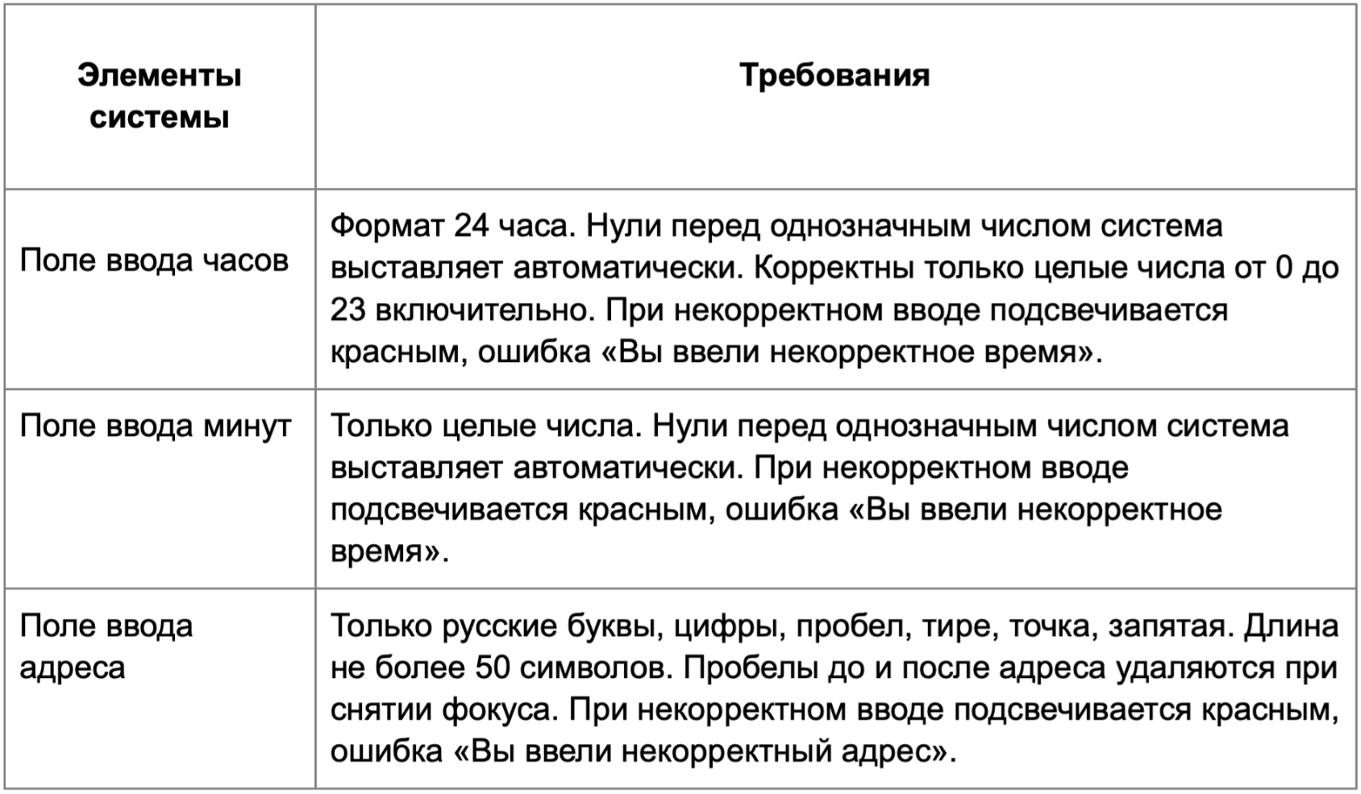

* Можно добавлять и удалять строки в группах проверок. Количество строк в шаблоне не отражает количество классов эквивалетности.
** В поля «Откуда» и «Куда» можно вводить только ограниченное количество адресов из таблицы в требованиях: Усачева, 3; Комсомольский проспект, 18; Зубовский бульвар, 37; М. Пироговская, 25; Хамовнический Вал, 34; Фрунзенская набережная, 46; 3-я Фрунзенская набережная, 12. Используй их в качестве тестовых данных. Если для определенного класса эквивалетности или граничного значения эти адреса не подходят, то придумай свой адрес.

Группа проверок* | Название класса | Границы | Тестовые данные внутри класса (содержимое поля) | Тестовые данные на границах (содержимое поля) | Пояснение и оптимизации
Время начала поездки. Часы | Поле пустое(невалидно) |  | «»(0 чисел)
 | Поле заполнено(валидно) |  | 10
 | Числа менее 0(невалидно) | -∞;-1 | -5 | -2,-1,0
 | Числа от 0 до 9 (валидно) | 0,9 | 6 | -1,0,1, 8,9,10 | Числа перечеркнутые уже в проверке пунктом выше и ниже
 | Числа от 10 до 23(валидно) | 10,23 | 14 | 9,10, 11,22,23,24 | Числа перечеркнутые уже в проверке пунктом выше и ниже
 | Числа более 23(невалидно) | 24;+∞ | 26 | 23,24,25 | Числа перечеркнутые уже в проверке пунктом выше
 | Дробные числа(невалидно) |  | 1.2
 | Буквы(невалидно) |  | 2К
 | Спецсимволы(невалидно) |  | 2%
 | Пробел (невалидно) |  | 2024-01-02
Группа проверок | Название класса | Границы | Тестовые данные внутри класса (содержимое поля) | Тестовые данные на границах (содержимое поля) | Пояснение и оптимизации
Время начала поездки. Минуты | Поле пустое(невалидно) |  | «»(0 чисел)
 | Поле заполнено(валидно) |  | 10
 | Числа менее 0(невалидно) | -∞;-1 | -5 | -2,-1,0
 | Числа от 0 до 9 (валидно) | 0,9 | 5 | -1,0,1, 8,9,10 | Числа перечеркнутые уже в проверке пунктом выше и ниже
 | Числа от 10 до 59(валидно) | 10,59 | 30 | 9,10,11 58,59,60 | Числа перечеркнутые уже в проверке пунктом выше и ниже
 | Числа более 59(невалидно) | 60;+∞ | 66 | 59,60,61 | Числа перечеркнутые уже в проверке пунктом выше
 | Дробные числа(невалидно) |  | 1.2
 | Буквы(невалидно) |  | 2К
 | Спецсимволы(невалидно) |  | 2%
 | Пробел (невалидно) |  | 2024-01-02
Группа проверок | Название класса | Границы | Тестовые данные внутри класса (содержимое поля) | Тестовые данные на границах (содержимое поля) | Пояснение и оптимизации
** Поле ввода адреса. Откуда | В поле есть данные (валидно) |  | Хамовнический вал, 34
 | Поле пустое (невалидно) |  | «»(0 символов)
 | Длина от 1 до 50 символов (валидно) | 1,50 | 21 символов - Фрунзенская улица, 46 | «»(0 символов) 1 символ - Ф 2 символа - Фр 49 сиволов - площадь Ростовского Стрелкового полка Народного О 50 символов - площадь Ростовского Стрелкового полка Народного Оп 51 символ - площадь Ростовского Стрелкового полка Народного Опо
 | Длина более 50 символов (невалидно) | 51;+∞ | 55 символов - площадь Ростовского Стрелкового полка Народного Ополчен | 50 символов - площадь Ростовского Стрелкового полка Народного Оп 51 символ - площадь Ростовского Стрелкового полка Народного Опо 52 символа - площадь Ростовского Стрелкового полка Народного Опол | Перечеркнутые символы в проверке пунктом выше
 | Русские символы (валидно) |  | М. Пироговская, 25
 | Английские символы (невалидно) |  | Usacheva
 | с пробелом перед адресом |  | ( )Усачева, 3
 | с пробелом после адреса |  | Усачева, 3( )
 | Существующий адрес из БД |  | Хамовнический вал, 34
 | Несуществующий адрес |  | Улица Восстания, 12
 | Цифры (валидно) |  | М. Пироговская, 25
 | Тире(валидно) |  | 3-я Фрунзенская набережная, 12
 | Точка(валидно) |  | М. Пироговская, 25
 | Запятая(валидно |  | М. Пироговская, 25
 | Пробел (валидно) |  | М. Пироговская, 25
 | Спецсимволы (невалидно) |  | Усачева, №3
Группа проверок | Название класса | Границы | Тестовые данные внутри класса (содержимое поля) | Тестовые данные на границах (содержимое поля) | Пояснение и оптимизации
** Поле ввода адреса. Куда | В поле есть данные (валидно) |  | Усачева, 3
 | Поле пустое (невалидно) |  | «»(0 символов)
 | Длина от 1 до 50 символов (валидно) | 1,50 | 26 символов - Фрунзенская набережная, 46 | «»(0 символов) 1 символ - Ф 2 символа - Фр 49 сиволов - площадь Ростовского Стрелкового полка Народного О 50 символов - площадь Ростовского Стрелкового полка Народного Оп 51 символ - площадь Ростовского Стрелкового полка Народного Опо
 | Длина более 50 символов (невалидно) | 51;+∞ | 55 символов - площадь Ростовского Стрелкового полка Народного Ополчен | 50 символов - площадь Ростовского Стрелкового полка Народного Оп 51 символ - площадь Ростовского Стрелкового полка Народного Опо 52 символа - площадь Ростовского Стрелкового полка Народного Опол | Перечеркнутые символы в проверке пунктом выше
 | Русские символы (валидно) |  | М. Пироговская, 25
 | Английские символы (невалидно) |  | Usacheva
 | с пробелом перед адресом |  | ( )Усачева, 3
 | с пробелом после адреса |  | Усачева, 3( )
 | Существующий адрес из БД(валидно) |  | Хамовнический вал, 34
 | Несуществующий адрес(невалидно) |  | Архитектора Белова, 5
 | Цифры (валидно) |  | М. Пироговская, 25
 | Тире(валидно) |  | 3-я Фрунзенская набережная, 12
 | Точка(валидно) |  | М. Пироговская, 25
 | Запятая(валидно) |  | М. Пироговская, 25
 | Пробел (валидно) |  | М. Пироговская, 25
 | Спецсимволы (невалидно) |  | Усачева, №3
Позитивные классы

Негативные классы

Баг-репорты
ID | Название БР | Приоритет | Статус | Предусловия | Описание шага | Ожидаемый результат | Фактический результат | Окружение (не заполняем в спринте 1)
Б1 | Система не выставляет автоматически (0) перед однозначным числом в поле часы. | Желательный | Открыт | 1.Открыто приложение Яндекс маршруты https://qa-routes.praktikum-services.ru/ | 1.Ввести в поле часы числа 0,1,6,8,9 2.Убрать фокус | Ноль перед однозначным числом система выставляет автоматически | Выдает ошибку "Вы ввели некорректное время"
Б2 | Система не принимает однозначные числа в поле часы | Критический | Открыт | 1.Открыто приложение Яндекс маршруты https://qa-routes.praktikum-services.ru/ | 1.Ввести в поле часы числа 0,1,6,8,9 2.Убрать фокус | Система принимает однозначные числа | Выдает ошибку "Вы ввели некорректное время"
Б3 | Не выдает ошибку в пустом поле часы при снятии\наведении фокуса | Критический | Открыт | 1.Открыто приложение Яндекс маршруты https://qa-routes.praktikum-services.ru/ | 1.Навести фокус на поле часы 2.Убрать фокус с поля часы | Выдает ошибку | 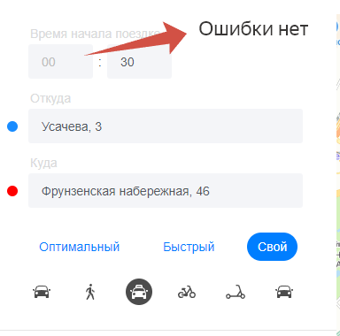 Ошибки нет
Б4 | Система невыдает ошибку в поле часы с невалидным числом 24 | Критический | Открыт | 1.Открыто приложение Яндекс маршруты https://qa-routes.praktikum-services.ru/ | 1.В поле часы ввести 24 2.Убрать фокус | Выдает ошибку | 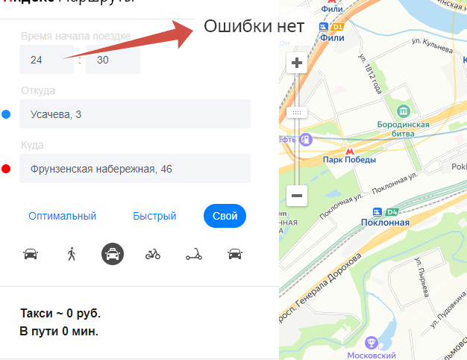 Ошибки нет Система приняла данные
Б5 | Система не выставляет автоматически (0) перед однозначным числом в поле минуты. | Желательный | Открыт | 1.Открыто приложение Яндекс маршруты https://qa-routes.praktikum-services.ru/ | 1.Ввести в поле минуты числа 0,1,6,8,9 2.Убрать фокус | Нуль перед однозначным числом система выставляет автоматически | Выдает ошибку "Вы ввели некорректное время"
Б6 | Система не принимает однозначные числа в поле минуты | Критический | Открыт | 1.Открыто приложение Яндекс маршруты https://qa-routes.praktikum-services.ru/ | 1.Ввести в поле минуты числа 0,1,6,8,9 2.Убрать фокус | Система принимает однозначные числа | Выдает ошибку "Вы ввели некорректное время"
Б7 | Не выдает ошибку в пустом поле минуты при снятии\наведении фокуса | Критический | Открыт | 1.Открыто приложение Яндекс маршруты https://qa-routes.praktikum-services.ru/ | 1.Навести фокус на поле минуты 2.Убрать фокус с поля минуты | Выдает ошибку | 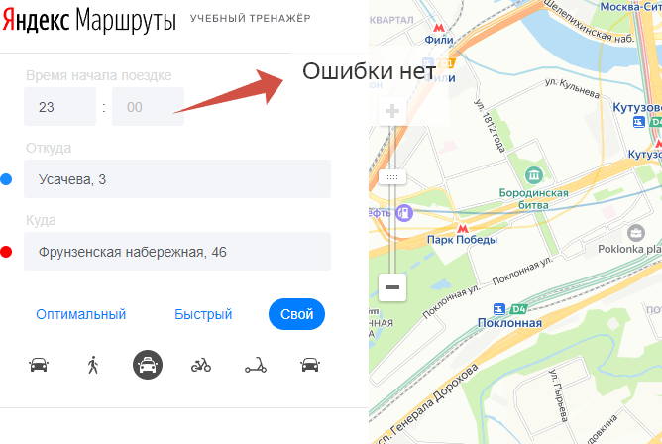 Ошибки нет
Б8 | Неудаляется автоматически пробел в поле откуда перед адресом | Желательный | Открыт | 1.Открыто приложение Яндекс маршруты https://qa-routes.praktikum-services.ru/ | 1.Ввести в поле октуда " Усачева, 3" 2.Убрать фокус с поля | Пробелы удалились перед адресом | Пробелы остались на месте
Б9 | Неудаляется автоматически пробел в поле откуда после адреса | Желательный | Открыт | 1.Открыто приложение Яндекс маршруты https://qa-routes.praktikum-services.ru/ | 1.Ввести в поле октуда "Усачева, 3 " 2.Убрать фокус с поля | Пробелы удалились после адресов | Пробелы остались на месте
Б10 | Неудаляется автоматически пробел в поле куда перед адресом | Желательный | Открыт | 1.Открыто приложение Яндекс маршруты https://qa-routes.praktikum-services.ru/ | 1.Ввести в поле куда " Фрунзенская набержная, 46" 2.Убрать фокус с поля | Пробелы удалились перед адресом | Пробелы остались на месте
Б11 | Неудаляется автоматически пробел в поле куда перед адресом | Желательный | Открыт | 1.Открыто приложение Яндекс маршруты https://qa-routes.praktikum-services.ru/ | 1.Ввести в поле куда "Фрунзенская набержная, 46 " 2.Убрать фокус с поля | Пробелы удалились после адресов | Пробелы остались на месте
Б12 | Не выдает ошибку в пустом поле откуда при снятии\наведении фокуса | Критический | Открыт | 1.Открыто приложение Яндекс маршруты https://qa-routes.praktikum-services.ru/ | 1.Навести фокус на поле откуда 2.Убрать фокус с поля | Выдает ошибку | 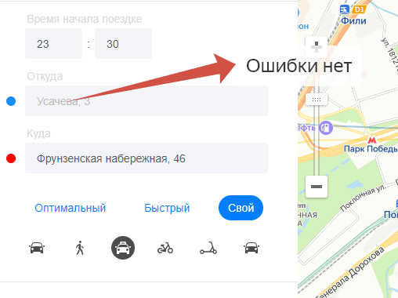 Ошибки нет
Б13 | Не выдает ошибку в пустом поле куда при снятии\наведении фокуса | Критический | Открыт | 1.Открыто приложение Яндекс маршруты https://qa-routes.praktikum-services.ru/ | 1.Поле куда оставить пустым 2.Убрать фокус с поля | Выдает ошибку | 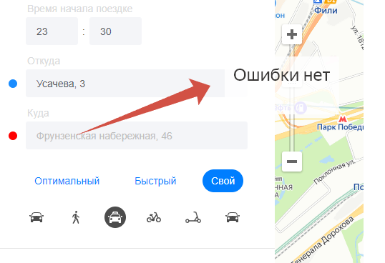 Ошибки нет
Б14 | Не выдает ошибку в поле часы с точкой перед однозначным числом | Критический | Открыт | 1.Открыто приложение Яндекс маршруты https://qa-routes.praktikum-services.ru/ | 1.Ввести в поле часы .1 2.Убрать фокус с поля | Выдает ошибку | Ошибки нет
Б15 | Не выдает ошибку в поле минуты с точкой перед однозначным числом | Критический | Открыт | 1.Открыто приложение Яндекс маршруты https://qa-routes.praktikum-services.ru/ | 1.Ввести в поле минуты .1 2.Убрать фокус с поля | Выдает ошибку | Ошибки нет
Б16 | Некорректный текст ошибки в поле «Откуда» при введении несуществующего адреса. | Желательный | Открыт | 1.Открыто приложение Яндекс маршруты https://qa-routes.praktikum-services.ru/ | 1. Ввести в поле "Откуда": Улица Восстания, 12 2.Снять Фокус | Система не приняла адрес. Появилась ошибка "Вы ввели некорректный адрес" | 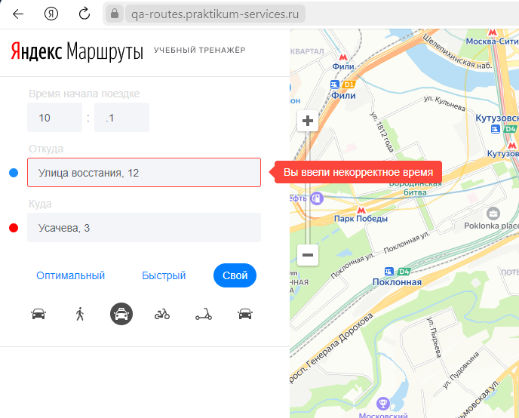 Появилась ошибка "Вы ввели некорректное время"

